Validaciones
 | Validaciones

 | Se usaran las siguientes formulas para el calculo de los valores descritos

 | Hay 5 etapas de validaciones que se aplicaran a los mazos escogidos para ganar "Una Corona"

Etapa #1
 | Calculo entre VP y DP

 |  |  |  | Corona Ganada Mazo #1

 |  |  |  | Corona Ganada Mazo #2

Etapa #2
 | Calculo entre Daño y VAP

 |  |  |  | Corono Ganada Mazo #1

 |  |  |  | Corono Ganada Mazo #2

Etapa #3
 | Calculo entre Vida, Defensa y Blance

 |  |  |  |  | Corona Ganada Mazo #1

 |  |  |  |  | Corona Ganada Mazo #2

Etapa #4
 | Calculo de Daño y Defensa y Balance

 |  |  |  |  | Corana Ganada Mazo #1

 |  |  |  |  | Corona Ganada Mazo #2x

Etapa #5
 | Calculo de Ataque, Defensa, Sinergia y Balance

 |  |  |  |  | Corona Ganada Mazo #1

 |  |  |  |  | Corona Ganada Mazo #2

Etapa Desenpate
 | Promedo de coeficientes de A, D, S, B y CPE

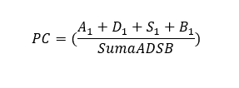
 | A | 9
 | D | 10
 | S | 8.5
 | B | 9.8
 |  | 37.3

 |  |  | Corona Ganada Mazo #1

 |  |  | Corona Ganada Mazo #2

 | Sino Ambos Mazos Ganan la Corona

Mazos
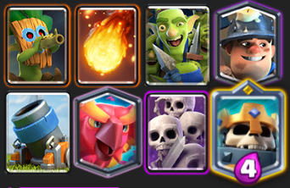
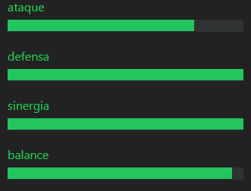
Mazo 1: |  |  |  | velocidad de ataque 1-10
 | Ataque: | 8 | Dardos | 10
 | Defensa: | 10 | Fuego | 7.5
 | Sinergia: | 10 | Pandilla | 7.5
 | Velocidad de Ataque: | 55.0 | Minero | 7.5
 | Costo Medio de Elixir: | 3.5 | Mortero | 5
 |  |  | Fenix | 5
 |  |  | Ejercito | 7.55
 |  |  | Rey Esqueleto | 5
 |  |  |  | 55.05

 |  |  |  | 55


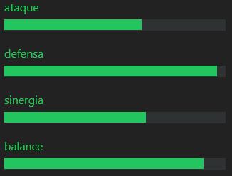
Mazo 2:
 |  |  | Principe Oscuro | 5
 | Ataque: | 7.5 | Fuego | 7.5
 | Defensa: | 9.5 | Pescador | 5
 | Sinergia: | 8 | Jaula | 5
 | Velocidad de Ataque: | 42.4 | Tronco | 7.5
 | Costo Medio de Elixir: | 4.1 | Mega Esbirro | 5
 |  |  | Bruja Nocturna | 5
 |  |  | Gigante Noble | 5.2
 |  |  |  | 45.2

Mazo 3:


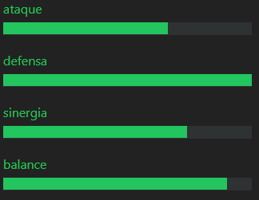
 |  |  | Bebe Dragon | 7.5
 | Ataque: | 7.5 | Barril | 7.5
 | Defensa: | 10 | Lanza Dardos | 10
 | Sinergia: | 8 | Pandilla | 7.5
 | Velocidad de Ataque: | 53.9 | Caballero | 5
 | Costo Medio de Elixir: | 3.6 | Tronco | 7.5
 |  |  | Pekka | 5
 |  |  | Veneno | 7.5
 |  |  |  | 57.5

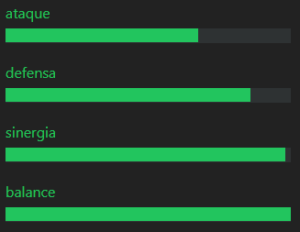
Mazo4:

 |  |  | Barril | 7.5
 | Ataque: | 7.5 | Monta | 10
 | Defensa: | 8 | Infierno | 5
 | Sinergia: | 9.7 | Caballero | 5
 | Velocidad de Ataque: | 7.0 | Tronco | 7.5
 | Costo Medio de Elixir: | 3.1 | Esbirros | 7.5
 |  |  | Princesa | 5
 |  |  | Zap | 7.5
 |  |  |  | 55

